Sheet1
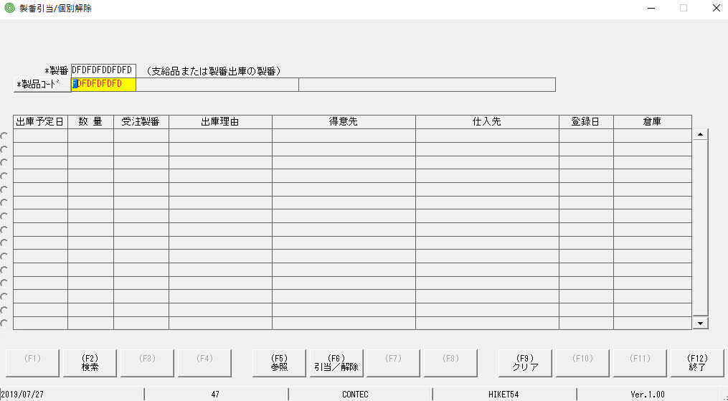
nhập thông tin sai nó ko test lỗi

